Лист1
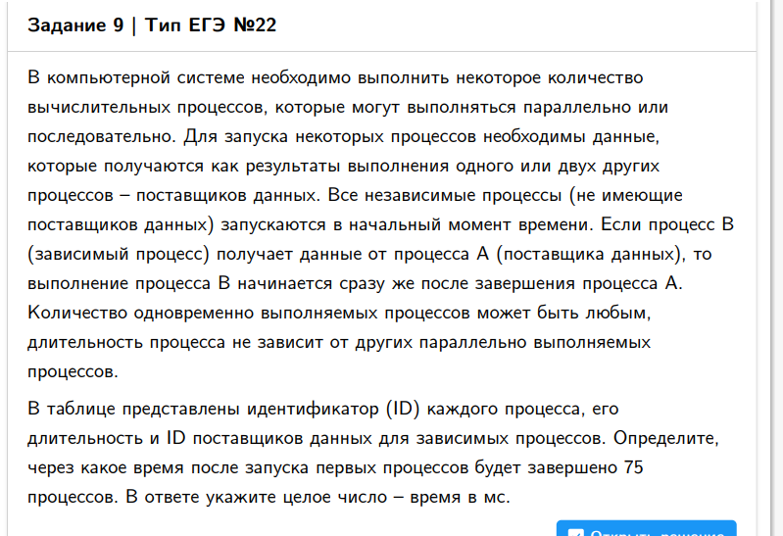
0 |  |  |  | 0 | 0 | 0 | 0
11557 | 5 | 0 |  | 0 | 0 | 5 | 0 | 1
12857 | 15 | 0 |  | 0 | 0 | 15 | 0 | 2
13308 | 15 | 0 |  | 0 | 0 | 15 | 0 | 3
15264 | 16 | 0 |  | 0 | 0 | 16 | 0 | 4
15396 | 16 | 0 |  | 0 | 0 | 16 | 0 | 5
11411 | 24 | 0 |  | 0 | 0 | 24 | 0 | 6
10235 | 26 | 0 |  | 0 | 0 | 26 | 0 | 7
10621 | 26 | 0 |  | 0 | 0 | 26 | 0 | 8
10815 | 27 | 0 |  | 0 | 0 | 27 | 0 | 9
12060 | 1 | 10235 |  | 26 | 0 | 27 | 26 | 10
11146 | 30 | 0 |  | 0 | 0 | 30 | 0 | 11
13831 | 36 | 0 |  | 0 | 0 | 36 | 0 | 12
12994 | 37 | 0 |  | 0 | 0 | 37 | 0 | 13
13522 | 39 | 0 |  | 0 | 0 | 39 | 0 | 14
11609 | 42 | 0 |  | 0 | 0 | 42 | 0 | 15
11733 | 44 | 0 |  | 0 | 0 | 44 | 0 | 16
12224 | 44 | 0 |  | 0 | 0 | 44 | 0 | 17
14802 | 44 | 0 |  | 0 | 0 | 44 | 0 | 18
10401 | 51 | 0 |  | 0 | 0 | 51 | 0 | 19
12599 | 52 | 0 |  | 0 | 0 | 52 | 0 | 20
12816 | 53 | 0 |  | 0 | 0 | 53 | 0 | 21
10263 | 66 | 0 |  | 0 | 0 | 66 | 0 | 22
10075 | 68 | 0 |  | 0 | 0 | 68 | 0 | 23
10353 | 71 | 0 |  | 0 | 0 | 71 | 0 | 24
11765 | 71 | 0 |  | 0 | 0 | 71 | 0 | 25
12668 | 72 | 0 |  | 0 | 0 | 72 | 0 | 26
14324 | 19 | 12816 |  | 53 | 0 | 72 | 53 | 27
14622 | 29 | 10621 | 11733 | 26 | 44 | 73 | 44 | 28
13379 | 78 | 0 |  | 0 | 0 | 78 | 0 | 29
14864 | 78 | 0 |  | 0 | 0 | 78 | 0 | 30
14921 | 79 | 0 |  | 0 | 0 | 79 | 0 | 31
13225 | 83 | 0 |  | 0 | 0 | 83 | 0 | 32
14765 | 83 | 0 |  | 0 | 0 | 83 | 0 | 33
12848 | 84 | 0 |  | 0 | 0 | 84 | 0 | 34
14461 | 85 | 0 |  | 0 | 0 | 85 | 0 | 35
10167 | 86 | 0 |  | 0 | 0 | 86 | 0 | 36
14560 | 87 | 0 |  | 0 | 0 | 87 | 0 | 37
10474 | 18 | 10353 | 10401 | 71 | 51 | 89 | 71 | 38
10884 | 90 | 0 |  | 0 | 0 | 90 | 0 | 39
14070 | 91 | 0 |  | 0 | 0 | 91 | 0 | 40
15143 | 13 | 14921 |  | 79 | 0 | 92 | 79 | 41
12431 | 94 | 0 |  | 0 | 0 | 94 | 0 | 42
13103 | 24 | 10353 |  | 71 | 0 | 95 | 71 | 43
13486 | 95 | 0 |  | 0 | 0 | 95 | 0 | 44
12362 | 97 | 0 |  | 0 | 0 | 97 | 0 | 45
14270 | 97 | 0 |  | 0 | 0 | 97 | 0 | 46
12137 | 98 | 0 |  | 0 | 0 | 98 | 0 | 47
12527 | 73 | 11146 |  | 30 | 0 | 103 | 30 | 48
13058 | 79 | 11411 |  | 24 | 0 | 103 | 24 | 49
15337 | 6 | 12137 |  | 98 | 0 | 104 | 98 | 50
13954 | 10 | 13486 | 13522 | 95 | 39 | 105 | 95 | 51
13758 | 17 | 10474 | 11609 | 89 | 42 | 106 | 89 | 52
10668 | 64 | 10263 |  | 66 | 0 | 130 | 66 | 53
13457 | 64 | 10263 |  | 66 | 0 | 130 | 66 | 54
10495 | 90 | 10401 |  | 51 | 0 | 141 | 51 | 55
10226 | 69 | 10075 | 10167 | 68 | 86 | 155 | 86 | 56
12890 | 68 | 10474 |  | 89 | 0 | 157 | 89 | 57
13893 | 80 | 12137 |  | 98 | 0 | 178 | 98 | 58
12296 | 82 | 12137 |  | 98 | 0 | 180 | 98 | 59
10755 | 41 | 10226 |  | 155 | 0 | 196 | 155 | 60
10323 | 47 | 10226 |  | 155 | 0 | 202 | 155 | 61
11477 | 61 | 10495 |  | 141 | 0 | 202 | 141 | 62
13669 | 78 | 10474 | 13457 | 89 | 130 | 208 | 130 | 63
11902 | 12 | 11477 |  | 202 | 0 | 214 | 202 | 64
15045 | 15 | 10323 | 13893 | 202 | 178 | 217 | 202 | 65
10751 | 76 | 10226 |  | 155 | 0 | 231 | 155 | 66
14237 | 79 | 10226 |  | 155 | 0 | 234 | 155 | 67
11067 | 97 | 10263 | 10495 | 66 | 141 | 238 | 141 | 68
10452 | 87 | 10226 |  | 155 | 0 | 242 | 155 | 69
15239 | 29 | 15045 | 15143 | 217 | 92 | 246 | 217 | 70
10378 | 95 | 10226 |  | 155 | 0 | 250 | 155 | 71
12504 | 49 | 11902 |  | 214 | 0 | 263 | 214 | 72
11014 | 67 | 10323 |  | 202 | 0 | 269 | 202 | 73
10565 | 34 | 10378 | 10452 | 250 | 242 | 284 | 250 | 74
10934 | 11 | 10565 | 10815 | 284 | 27 | 295 | 284 | 75 | 295
11964 | 12 | 10565 | 11411 | 284 | 24 | 296 | 284
11045 | 28 | 10668 | 11014 | 130 | 269 | 297 | 269
15010 | 63 | 14237 | 14461 | 234 | 85 | 297 | 234
11805 | 76 | 10751 |  | 231 | 0 | 307 | 231
11243 | 43 | 10884 | 11014 | 90 | 269 | 312 | 269
15317 | 25 | 10934 |  | 295 | 0 | 320 | 295
14142 | 71 | 10378 | 11146 | 250 | 30 | 321 | 250
11810 | 24 | 11243 | 11609 | 312 | 42 | 336 | 312
11553 | 35 | 10474 | 11243 | 89 | 312 | 347 | 312
12762 | 88 | 10353 | 12504 | 71 | 263 | 351 | 263
13025 | 50 | 11805 | 12504 | 307 | 263 | 357 | 307
14028 | 71 | 11243 | 13954 | 312 | 105 | 383 | 312
15387 | 38 | 11553 | 11902 | 347 | 214 | 385 | 347
11335 | 85 | 11146 | 11243 | 30 | 312 | 397 | 312
14534 | 18 | 14028 |  | 383 | 0 | 401 | 383
11246 | 91 | 11067 | 11243 | 238 | 312 | 403 | 312
12931 | 59 | 11243 | 12762 | 312 | 351 | 410 | 351
11703 | 77 | 11335 | 11609 | 397 | 42 | 474 | 397
13607 | 27 | 11703 |  | 474 | 0 | 501 | 474
12046 | 38 | 11703 |  | 474 | 0 | 512 | 474
13138 | 8 | 12046 |  | 512 | 0 | 520 | 512
14748 | 21 | 12046 | 13025 | 512 | 357 | 533 | 512
13791 | 37 | 12431 | 13607 | 94 | 501 | 538 | 501
14362 | 54 | 10751 | 12046 | 231 | 512 | 566 | 512
14675 | 93 | 10934 | 13791 | 295 | 538 | 631 | 538
ID процесса | Время выполнения процесса (мс) | ID поставщиков данных

